Hoja1
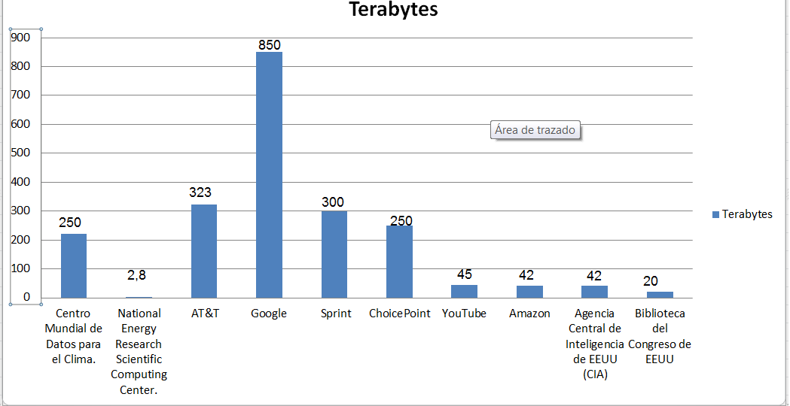
Base De Datos | Terabytes
Centro Mundial de Datos para el Clima. | 220
National Energy Research Scientific Computing Center. | 2.8
AT&T | 323
Google | 850
Sprint | 300
ChoicePoint | 250
YouTube | 45
Amazon | 42
Agencia Central de Inteligencia de EEUU (CIA) | 42
Biblioteca del Congreso de EEUU | 20

